Elaborat dekontaminacije
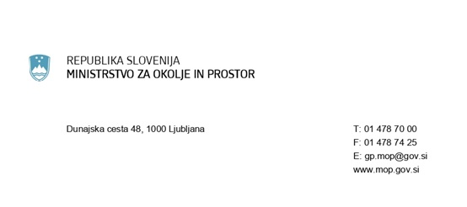

ELABORAT DEKONTAMINACIJE STAVBE (gradbeni materiali s PCB)
na podlagi 17.b člena Uredbe o odstranjevanju polikloriranih bifenilov in polikloriranih terfenilov (Uradni list RS, št. 34/08, 9/09 in 44/22 - ZVO-2)
1. INVESTITOR rekonstrukcije/odstranitve stavbe
Naziv firme / ime in priimek fizične osebe:
Ulica:
Hišna številka:
Poštna številka:
Pošta:
Matična številka (firma):

2. LOKACIJA STAVBE:
Ulica:
Hišna številka:
Poštna številka:
Pošta:
Katastrska občina:
Parcelna številka:
Številka stavbe:

3. ELABORAT DEKONTAMINACIJE STAVBE (z gradbenimi materiali, ki vsebujejo PCB):
(-) ukrepi varstva delavcev pred PCB, ki izvajajo dekontaminacijo stavbe
(-) ukrepi varstva ljudi pred PCB, ki med dekontaminacijo stavbe uporabljajo prostore stavbe
(-) ukrepi za preprečevanje emisije prahu v okolje
(-) postopki odstranjevanja gradbenih materialov, ki vsebujejo PCBs
(-) izvajalci dekontaminacije stavbe (samo osebe iz 15. člen te uredbe)
(-) drugo

